様式1
様式１
令和８年度 入札参加資格審査申請書
【市内：林業事業体】
記載例
宍 粟 市 長 様 |  |  |  |  |  |  |  |  |  |  | 令和 年 月 日

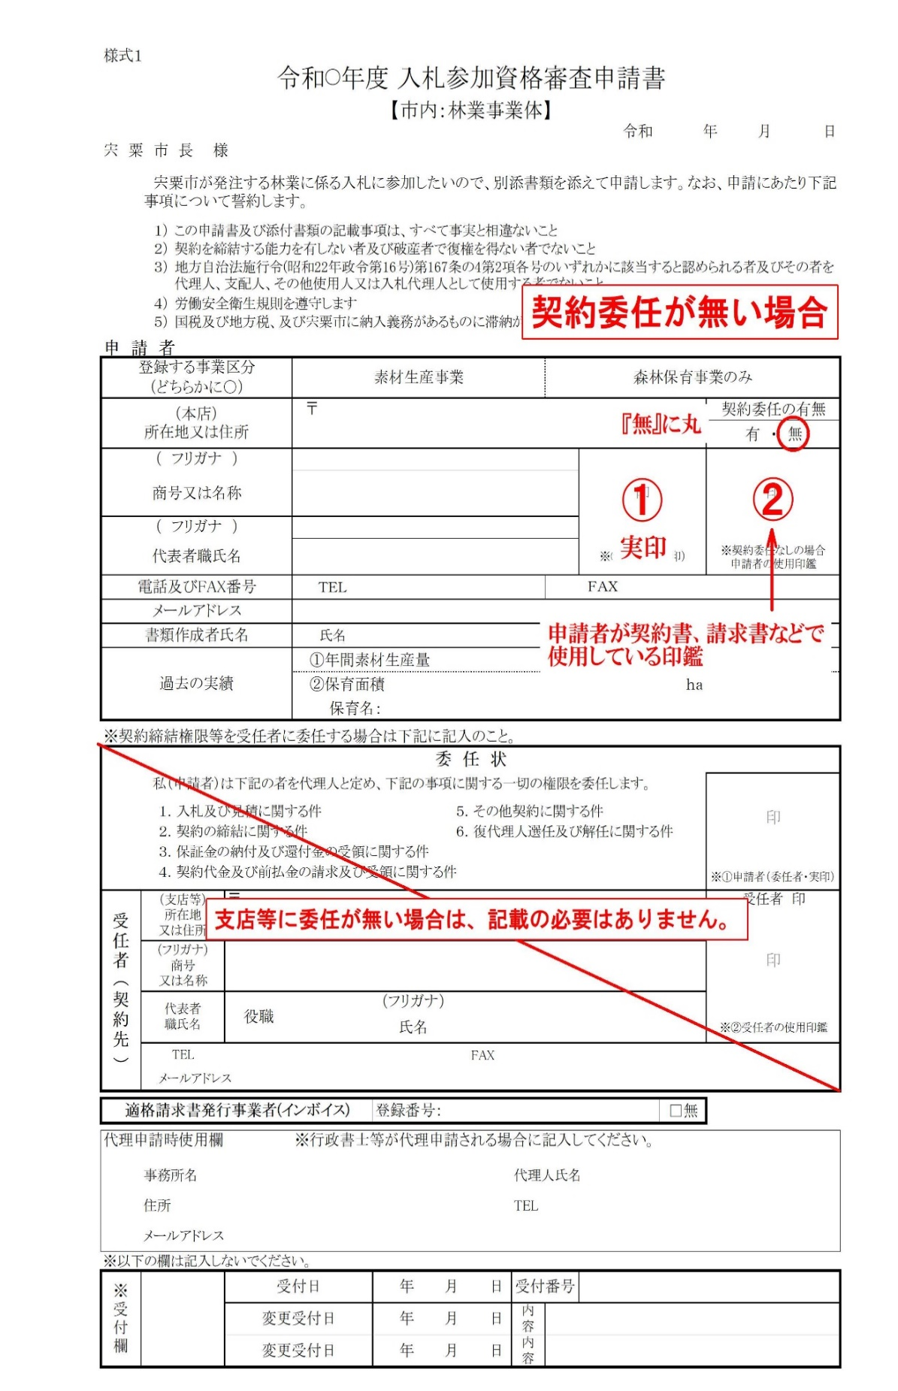
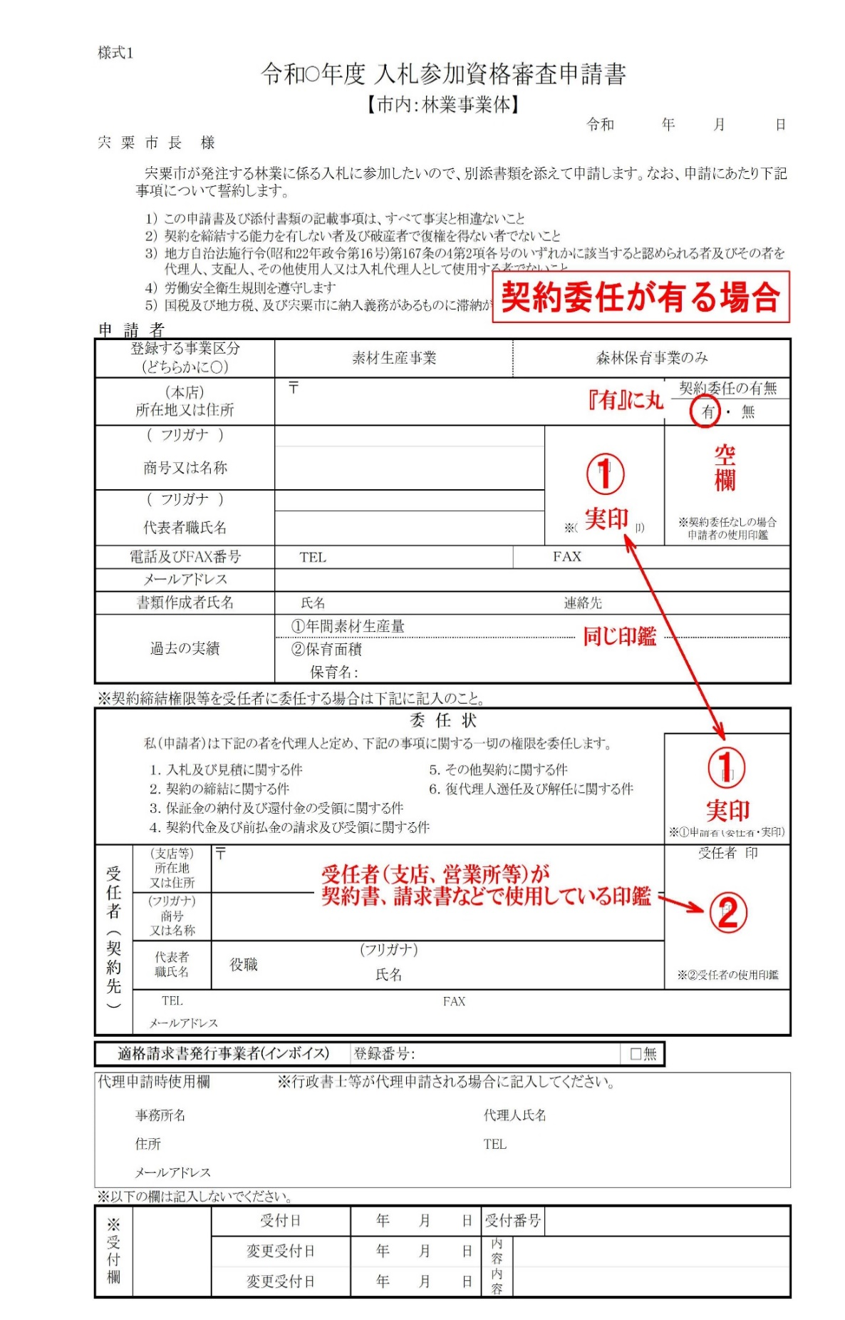
 | 宍粟市が発注する林業に係る入札に参加したいので、別添書類を添えて申請します。なお、申請にあたり下記事項について誓約します。

 | １） | この申請書及び添付書類の記載事項は、すべて事実と相違ないこと
 | ２） | 契約を締結する能力を有しない者及び破産者で復権を得ない者でないこと
 | ３） | 地方自治法施行令(昭和22年政令第16号)第167条の4第2項各号のいずれかに該当すると認められる者及びその者を代理人、支配人、その他使用人又は入札代理人として使用する者でないこと
 | ４） | 労働安全衛生規則を遵守します
 | ５） | 国税及び地方税、及び宍粟市に納入義務があるものに滞納が無いこと
申 請 者
登録する事業区分 |  |  |  | 素材生産事業 |  |  |  | 森林保育事業のみ
（どちらかに○）
（本店） 所在地又は住所 |  |  |  | 〒 |  |  |  |  |  |  | 契約委任の有無
 |  |  |  |  |  |  |  |  |  |  | 有 ・ 無
（ フリガナ ） |  |  |  |  |  |  |  |  | 印 |  | 印
商号又は名称

（ フリガナ ）
代表者職氏名 |  |  |  |  |  |  |  |  | ※①申請者（実印） |  | ※契約委任なしの場合 申請者の使用印鑑
電話及びFAX番号 |  |  |  | ＴＥＬ |  |  |  | ＦＡＸ
メールアドレス
書類作成者氏名 |  |  |  | 氏名 |  |  |  |  | 連絡先
過去の実績 |  |  |  | ①年間素材生産量 |  |  |  |  |  | ｍ3
 |  |  |  | ②保育面積 |  |  |  |  |  | ｈａ
 |  |  |  | 保育名：
※契約締結権限等を受任者に委任する場合は下記に記入のこと。
委 任 状
 | 私（申請者）は下記の者を代理人と定め、下記の事項に関する一切の権限を委任します。 |  |  |  |  |  |  |  |  |  | 印

 | １．入札及び見積に関する件 |  |  |  |  | ５．その他契約に関する件
 | ２．契約の締結に関する件 |  |  |  |  | ６．復代理人選任及び解任に関する件
 | ３．保証金の納付及び還付金の受領に関する件
 | ４．契約代金及び前払金の請求及び受領に関する件 |  |  |  |  |  |  |  |  |  | ※①申請者（委任者・実印）
受任者（契約先） | （支店等） 所在地 又は住所 |  | 〒 |  |  |  |  |  |  |  | 受任者 印
 |  |  |  |  |  |  |  |  |  |  | 印
 | （フリガナ） 商号 又は名称

 | 代表者 職氏名 |  | 役職 |  | （フリガナ）
 |  |  |  |  | 氏名 |  |  |  |  |  | ※②受任者の使用印鑑
 | TEL |  |  |  |  | FAX
 | メールアドレス

適格請求書発行事業者(インボイス) |  |  |  |  | 登録番号： |  |  |  |  | □無

代理申請時使用欄 |  |  |  | ※行政書士等が代理申請される場合に記入してください。
 | 事務所名 |  |  |  |  |  | 代理人氏名
 | 住所 |  |  |  |  |  | TEL
 | メールアドレス
※以下の欄は記入しないでください。
※受付欄 |  |  | 受付日 |  | 年 月 日 |  | 受付番号

 |  |  | 変更受付日 |  | 年 月 日 |  | 内容

 |  |  | 変更受付日 |  | 年 月 日 |  | 内容

出材証明書
出 材 証 明 書

 |  |  |  |  | 令和 年 月 日

宍粟市長 様

 |  |  | 証明者
 |  |  |  | 住 所
印
 |  |  |  | 氏 名

 | 下記のことについて相違ないことを証明します。

 | 記

 | 出 材 者 名

 | 出 材 期 間 | 令和 年 月 日～令和 年 月 日（１２ヶ月）

 | 出 材 量 |  |  |  |  | m3

 | ※ 過去５年間のうちで年間素材生産量が250m3以上あること。
 | （年間：任意の連続する12ヶ月間）

申請書受付票
宍粟市入札参加資格審査申請書受付票
【市内：林業事業体】

有効期間 ： | 受付日 | から | 令和9年3月31日 | まで

申 請 者

所在地又は住所

商号又は名称

代表者職氏名

※申請者欄は申請者においてあらかじめご記入ください。
※受付後の審査で補正指示を行う場合があります。

あなたから申請のありました入札参加資格審査申請書を受付けました。

受 付

宍粟市 総務部 財政課 (℡0790-63-3125 ダイヤルイン)

